シート1
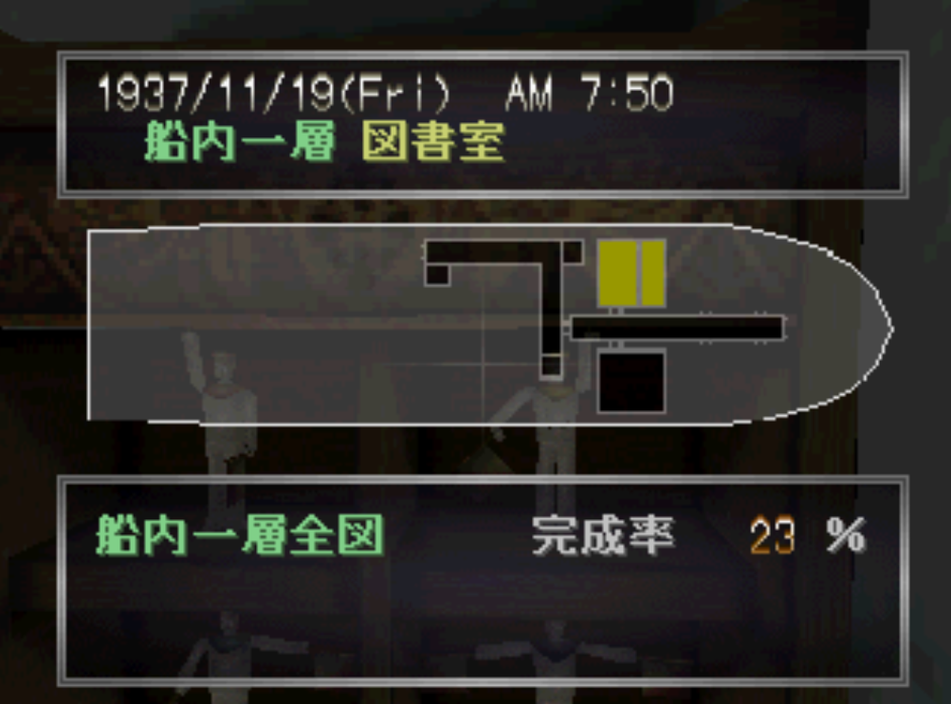
水兵のお人形のある部屋

